iNPUT
input | 3 |  |  |  |  |  |  |  |  |  | dikarenakan LSTM mempunyai 4 gerbang maka bobot dikalikan 4 tiap ordo
num_cell(output) | 1 |  |  |  |  |  |  |  |  |  | inisial bobot random ( 4 x simpul ) X (kolom data inputan) = (4*4) X 10 |  |  |  |  |  |  | 16 X 10
squence leght | 2 |  |  |  |  |  |  |  |  |  | ordonya | (16 x 10)
 |  |  |  |  |  |  |  |  |  |  | Matrix bobot |  | W
alpha | 0.50 |  |  |  |  |  |  |  |  |  | 0.09207027 | -0.18060661 | 0.98946575 | -0.48309076 | 0.94051534 | 0.64351658 | -0.48806959 | 0.72559264 | -0.60016537 | 0.94051534
iterations | 1 |  |  |  |  |  |  |  |  |  | 0.46416453 | -0.72592599 | 0.97322608 | -0.13671361 | 0.78195894 | 0.75862402 | -0.09931338 | -0.08540686 | 0.79411674 | 0.78195894
 |  |  |  |  |  |  |  |  |  |  | -0.36402844 | 0.10979515 | 0.9923294 | 0.98477933 | -0.24125407 | -0.91229966 | 0.69716758 | -0.91751814 | -0.30359579 | -0.24125407
DATA TRAINING |  |  |  |  |  | Normalisasi (Xt) |  |  |  |  | 0.32902436 | -0.31113299 | 0.76189837 | -0.24283255 | -0.2798801 | 0.28109383 | 0.87780007 | -0.30435861 | 0.22550631 | -0.2798801
Date | Open | High | Low | Close |  | Date | Open | High | Low | Close | -0.70578599 | 0.13712289 | -0.96032757 | -0.06028764 | 0.51723035 | -0.20469428 | -0.15315317 | 0.5877274 | 0.51960252 | 0.51723035
2012-05-18 | 42.05 | 45.00 | 38.00 | 38.23 |  | 2012-05-18 | 0.321046381 | 0.35222222222 | 0.29394736842 | 0.27491501439 | -0.37942954 | -0.03646242 | -0.82212568 | -0.01578725 | -0.12805424 | 0.19358212 | -0.53030671 | 0.92523288 | -0.81812601 | -0.12805424
2012-05-21 | 36.53 | 36.66 | 33.00 | 34.03 |  | 2012-05-21 | 0.18977408299 | 0.16688888889 | 0.16236842105 | 0.16505362281 | 0.85010693 | 0.57612326 | -0.19705865 | -0.14078874 | -0.71352918 | 0.01675918 | 0.18472475 | 0.87480991 | 0.56895533 | -0.71352918
2012-05-22 | 32.61 | 33.59 | 30.94 | 31.00 |  | 2012-05-22 | 0.096551773996 | 0.098666666667 | 0.10815792105 | 0.085796521057 | -0.39285851 | 0.44274957 | -0.09718712 | 0.30892256 | -0.15118586 | 0.19277667 | -0.44200491 | 0.21791457 | -0.57602992 | -0.15118586
2012-05-23 | 31.37 | 32.50 | 31.36 | 32.00 |  | 2012-05-23 | 0.067063069371 | 0.074444444444 | 0.11921055263 | 0.11195398901 | -0.82451773 | 0.56976586 | 0.51111095 | 0.46611579 | -0.05923572 | 0.05027461 | -0.09292947 | 0.96217926 | -0.97011538 | -0.05923572
2012-05-24 | 32.95 | 33.21 | 31.77 | 33.03 | y1 | 2012-05-24 | 0.10463738655 | 0.0902222 | 0.13 | 0.13889615485 | -0.2983563 | 0.62251088 | -0.47986506 | -0.58596497 | -0.08054299 | 0.76385081 | -0.32009015 | -0.17905732 | 0.77038984 | -0.08054299
2012-05-25 | 32.90 | 32.95 | 31.11 | 31.91 |  | 2012-05-25 | 0.10344834967 | 0.084444466667 | 0.11263160526 | 0.1095998169 | -0.66281317 | 0.91078821 | 0.13788891 | -0.75973639 | -0.24872589 | 0.13412562 | 0.12609304 | 0.53684159 | 0.49328673 | -0.24872589
2012-05-29 | 31.48 | 31.69 | 28.65 | 28.84 |  | 2012-05-29 | 0.069678979065 | 0.056444466667 | 0.047894736842 | 0.029296390269 | -0.76069926 | -0.36605156 | 0.85875715 | 0.14243079 | -0.55055899 | -0.80545663 | 0.67942735 | 0.12406856 | -0.49728498 | -0.55055899
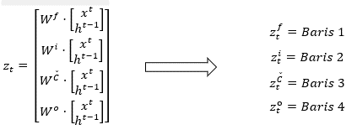
2012-05-30 | 28.70 | 29.55 | 27.86 | 28.19 |  | 2012-05-30 | 0.0035672295735 | 0.0088888666667 | 0.027105289474 | 0.012294062255 | 0.09207027 | -0.36402844 | 0.46416453 | 0.32902436 | -0.70578599 | -0.37942954 | 0.85010693 | -0.39285851 | -0.39285851 | -0.49728498
2012-05-31 | 28.55 | 29.67 | 26.83 | 29.60 | y2 | 2012-05-31 | 0 | 0.011555555556 | 0 | 0.049176065917 | 0.09207027 | -0.18060661 | 0.98946575 | -0.48309076 | 0.94051534 | 0.64351658 | -0.48806959 | 0.72559264 | -0.60016537 | 0.94051534
2012-06-01 | 28.89 | 29.15 | 27.39 | 27.72 |  | 2012-06-01 | 0.0080856125585 | 0 | 0.014736815789 | 0 | 0.46416453 | -0.72592599 | 0.97322608 | -0.13671361 | 0.78195894 | 0.75862402 | -0.09931338 | -0.08540686 | 0.79411674 | 0.78195894
min | 28.55 | 29.15 | 26.83 | 27.72 |  |  |  |  |  |  | -0.36402844 | 0.10979515 | 0.9923294 | 0.98477933 | -0.24125407 | -0.91229966 | 0.69716758 | -0.91751814 | -0.30359579 | -0.24125407
max | 42.05 | 45.00 | 38.00 | 38.23

HIDEEN LAYER
menyiapkan data inputan |  |  | X
bias | date | x (Open) | x (High) | x (Low) | x(Close) | h (open) | h (high) | h (Low) | h (Close) |  | I (Pengabungan antara input data dan output dari proses sebelumnya) |  |  |  |  |  |  |  |  | Zt (Mengabaikan non-linear dengan mempersiapkan input f_t,i_t,C ̌_t,o_t)
1 | 0 | 0.321046381 | 0.35222222222 | 0.29394736842 | 0.27491501439 | 0 | 0 | 0 | 0 | langkah 1 |  |  |  |  |  |  |  |  | f | 0.69295374614 | 0.48369100092
1 | 0 | 0.18977408299 | 0.16688888889 | 0.16236842105 | 0.16505362281 | -0.066003686868 | -0.10097161983 | -0.32673363214 | -0.13769133982 | langkah 2 |  |  |  |  |  |  |  |  |  | 1.1668735754 | 0.52626581297
1 | 0 | 0.096551773996 | 0.098666666667 | 0.10815792105 | 0.085796521057 |  |  |  |  |  |  |  |  |  |  |  |  |  |  | -0.02030438651 | -0.022070502818
$$I^{1}=$$
1 | 0 | 0.067063069371 | 0.074444444444 | 0.11921055263 | 0.11195398901 |  |  |  |  |  |  | 1 | 1 |  |  |  |  |  |  | 0.48310494944 | 0.37168884624
1 | 0 | 0.10463738655 | 0.0902222 | 0.13 | 0.13889615485 |  |  |  |  |  |  | 0 | 0 |  |  |  |  |  | i | -0.93956535814 | -1.1381211407
1 | 0 | 0.10344834967 | 0.084444466667 | 0.11263160526 | 0.1095998169 |  |  |  |  |  |  | 0.321046381 | 0.18977408299 |  |  |  |  |  |  | -0.63335321013 | -0.30040176009
1 | 0 | 0.069678979065 | 0.056444466667 | 0.047894736842 | 0.029296390269 |  |  |  |  |  |  | 0.35222222222 | 0.16688888889 |  |  |  |  |  |  | 0.53212036616 | 0.48795224515
1 | 0 | 0.0035672295735 | 0.0088888666667 | 0.027105289474 | 0.012294062255 |  |  |  |  |  |  | 0.29394736842 | 0.16236842105 |  |  |  |  |  |  | -0.30669417726 | -0.13627958722
1 | 0 | 0 | 0.011555555556 | 0 | 0.049176065917 |  |  |  |  |  |  | 0.27491501439 | 0.16505362281 |  |  |  |  |  | c | -0.49984200873 | -0.41694611913
1 | 0 | 0.0080856125585 | 0 | 0.014736815789 | 0 |  |  |  |  |  |  | 0 | -0.066003686868 |  |  |  |  |  |  | -0.47248646829 | -0.57562994984
 |  |  |  |  |  |  |  |  |  |  |  | 0 | -0.10097161983 |  |  |  |  |  |  | -0.92237964813 | -0.97113863546
 |  |  |  |  |  |  |  |  |  |  |  | 0 | -0.32673363214 |  |  |  |  |  |  | -0.81809858276 | -0.61538140258
 |  |  |  |  |  |  |  |  |  |  |  | 0 | -0.13769133982 |  |  |  |  |  | o | 0.045203491913 | 0.23823289249
 |  |  |  |  |  |  |  |  |  |  |  | langkah 1 | langkah 2 |  |  |  |  |  |  | 0.69295374614 | 0.48369100092
 |  |  |  |  |  |  |  |  |  |  |  |  |  |  |  |  |  |  |  | 1.1668735754 | 0.52626581297
 |  |  |  |  |  |  |  |  |  |  |  |  |  |  |  |  |  |  |  | -0.02030438651 | -0.022070502818
 |  |  |  |  |  |  |  |  |  |  |  |  |  |  |  |  |  |  |  | langkah 1 | langkah 2

FORWARD 1
Transpose
forwardStep [1]
 | Perkalian matriks I[0] x Inisial bobot Random (z)
f | 0.69295374614 |  |  | Z = | 0.69295374614 | 1.1668735754 | -0.02030438651 | 0.48310494944
 | 1.1668735754 |  |  |  | -0.93956535814 | -0.63335321013 | 0.53212036616 | -0.30669417726
 | -0.02030438651 |  |  |  | -0.49984200873 | -0.47248646829 | -0.92237964813 | -0.81809858276
 | 0.48310494944 |  |  |  | 0.045203491913 | 0.69295374614 | 1.1668735754 | -0.02030438651
i | -0.93956535814 | candidate value (C_bar) |  |  |  |  |  | C_bar
 | -0.63335321013 |  | z[0:self,numCells]
 | 0.53212036616 |  | -0.49984200873 | -0.47248646829 | -0.92237964813 | -0.81809858276
 | -0.30669417726 | = | -0.46199289631 | -0.44020614415 | -0.72702121863 | -0.67403364135
c | -0.49984200873
 | -0.47248646829 | input gate vector
 | -0.92237964813 |  | z[self,numCells:self,numCells * 2]
 | -0.81809858276 |  | -0.93956535814 | -0.63335321013 | 0.53212036616 | -0.30669417726
o | 0.045203491913 | = | 0.28098814657 | 0.34675059688 | 0.62997751779 | 0.42392185711
 | 0.69295374614
 | 1.1668735754
 | -0.02030438651
 |  | forget gate vector
 |  |  | z[self,numCells * 2:self,numCells * 3]
 |  |  | 0.69295374614 | 1.1668735754 | -0.02030438651 | 0.48310494944
 |  | = | 0.66662367985 | 0.76257943493 | 0.49492407776 | 0.61848079482

 |  | output gate vector
 |  |  | z[self,numCells * 3:]
 |  |  | 0.045203491913 | 0.69295374614 | 1.1668735754 | -0.02030438651
 |  | = | 0.51129894906 | 0.66662367985 | 0.76257943493 | 0.49492407776

 |  | Hitung vektor status baru karena elemen dari status lama diizinkan
 |  | C = np,multiply(f, self,C[-1]) + np,multiply(i, C_bar)
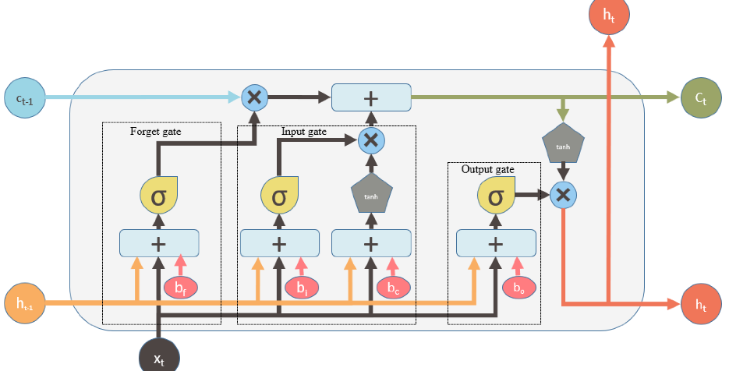

 |  | 0 | 0 | 0 | 0 | 0
 |  | np,multiply(f, self,C[-1]) |  |  |  |  | np,multiply(i, C_bar)
 |  | 0 | 0 | 0 | 0 | 0 | -0.12981452766 | -0.15264174324 | -0.45800702269 | -0.285737593
 |  | = | -0.12981452766 | -0.15264174324 | -0.45800702269 | -0.285737593

 |  | new output
 |  | h = np,multiply(o, np,tanh(C))

 |  |  |  |  | = | -0.1290902064 | -0.15146719638 | -0.42845848862 | -0.27820699378

 |  | = | -0.066003686868 | -0.10097161983 | -0.32673363214 | -0.13769133982

